Прайс-лист
 |  | зеленым отмечены основные модели, которые в наличии постоянно
Фото | Модель | Цена, руб
 |  | Курс $ 55-60 | Курс $ 60-65 | Курс $ 65-70 | Курс $ 70-75
ЖЕНСКИЕ МОДЕЛИ
Женские UGG Classic Short - Классические угги (размеры 36-40)
 | Каштановый | 3900 | 4200 | 4500 | 4800
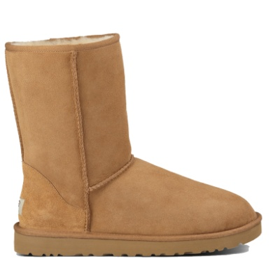
 | Черный | 3900 | 4200 | 4500 | 4800
 | Шоколадный | 3900 | 4200 | 4500 | 4800
 | Серый | 3900 | 4200 | 4500 | 4800
 | Темно-синий | 3900 | 4200 | 4500 | 4800
 | Песочный | 3900 | 4200 | 4500 | 4800
 | Томатный | 4200 | 4500 | 4800 | 5100
 | Аква | 4200 | 4500 | 4800 | 5100
 | Розовый | 4200 | 4500 | 4800 | 5100
 | Ярко-синий | 4200 | 4500 | 4800 | 5100
Женские UGG Classic Short Metallic - Классические обливные угги (размеры 36-40)
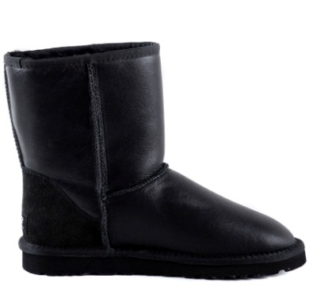
 | Черный | 4700 | 5000 | 5300 | 5600
 | Шоколадный | 4700 | 5000 | 5300 | 5600
 | Серый | 4700 | 5000 | 5300 | 5600
 | Темно-золотой | 4700 | 5000 | 5300 | 5600
 | Белый | 4700 | 5000 | 5300 | 5600
Женские UGG Classic Short Bomber - Классические угги "бомберы" (размеры 36-40)
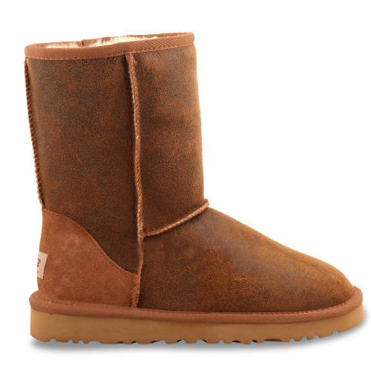 | Каштановый | 4900 | 5200 | 5500 | 5800
 | Черный | 4900 | 5200 | 5500 | 5800
Женские UGG Bailey Button - Классические угги с пуговицей (размеры 36-40)
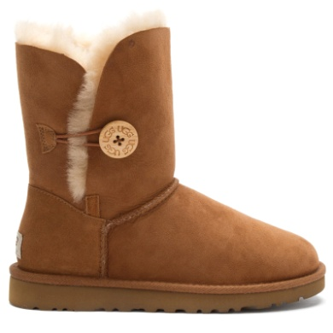
 | Каштановый | 4000 | 4300 | 4600 | 4900
 | Черный | 4000 | 4300 | 4600 | 4900
 | Шоколадный | 4000 | 4300 | 4600 | 4900
 | Серый | 4000 | 4300 | 4600 | 4900
 | Темно-синий | 4000 | 4300 | 4600 | 4900
 | Песочный | 4000 | 4300 | 4600 | 4900
 | Розовый | 4000 | 4300 | 4600 | 4900
Женские UGG Bailey Button Metallic- Классические угги с пуговицей обливные (размеры 36-40)
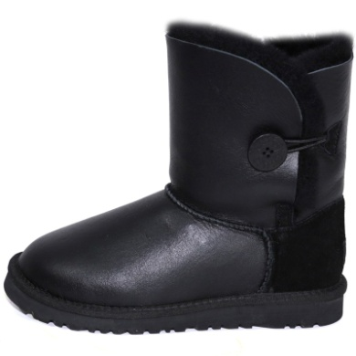
 | Черный | 4700 | 5000 | 5300 | 5600
 | Шоколадный | 4700 | 5000 | 5300 | 5600
 | Темно-золотой | 4700 | 5000 | 5300 | 5600
Женские UGG Bailey Button Bomber - Классические угги с пуговицей "бомберы" (размеры 36-40)
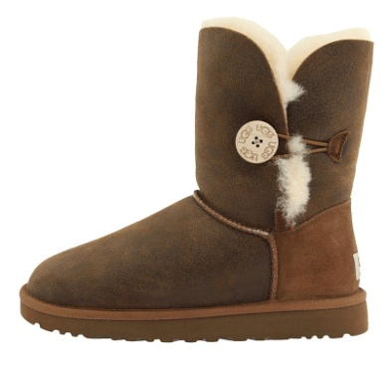 | Каштановый | 4900 | 5200 | 5500 | 5800
 | Черный | 4900 | 5200 | 5500 | 5800
Женские UGG Bailey Button Azalea - Классические угги с пуговицей и подвеской (размеры 36-40)
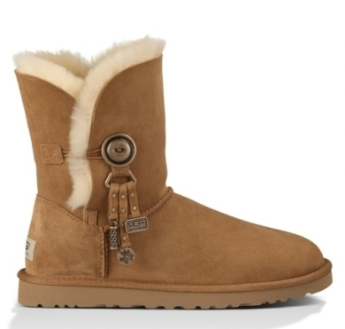
 | Каштановый | 4800 | 5100 | 5400 | 5700
 | Черный | 4800 | 5100 | 5400 | 5700
 | Шоколадный | 4800 | 5100 | 5400 | 5700
 | Серый | 4800 | 5100 | 5400 | 5700
 | Темно-синий | 4800 | 5100 | 5400 | 5700
Женские UGG Bailey Button Bling - Классические угги с пуговицей-стразой (размеры 36-40)
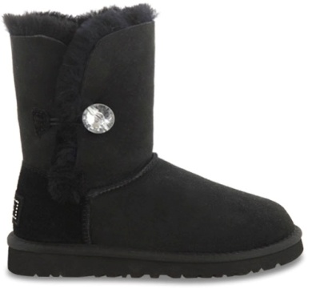
 | Каштановый | 4800 | 5100 | 5400 | 5700
 | Черный | 4800 | 5100 | 5400 | 5700
 | Шоколадный | 4800 | 5100 | 5400 | 5700
 | Серый | 4800 | 5100 | 5400 | 5700
 | Темно-синий | 4800 | 5100 | 5400 | 5700
Женские UGG Classic Tall - Высокие угги классические (размеры 36-40)
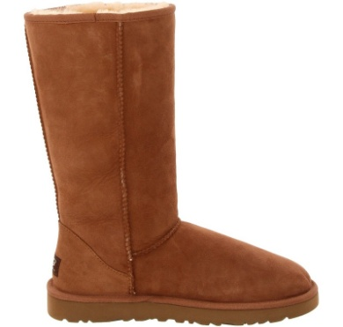
 | Каштановый | 4700 | 5000 | 5300 | 5600
 | Черный | 4700 | 5000 | 5300 | 5600
 | Шоколадный | 4700 | 5000 | 5300 | 5600
 | Серый | 4700 | 5000 | 5300 | 5600
 | Темно-синий | 4700 | 5000 | 5300 | 5600
 | Песочный | 4700 | 5000 | 5300 | 5600
Женские UGG Classic Tall Metallic - Высокие угги обливные (размеры 36-40)
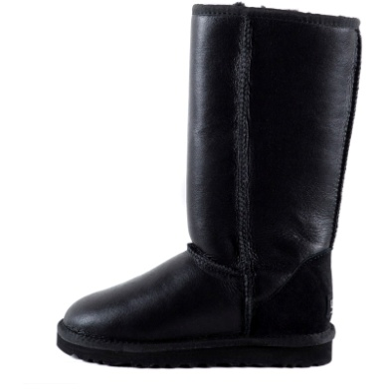
 | Черный | 5300 | 5600 | 5900 | 6200
 | Шоколадный | 5300 | 5600 | 5900 | 6200
 | Серый | 5300 | 5600 | 5900 | 6200
 | Темно-золотой | 5300 | 5600 | 5900 | 6200
Женские UGG Bailey Button Triplet - Высокие угги с пуговицами (размеры 36-40)
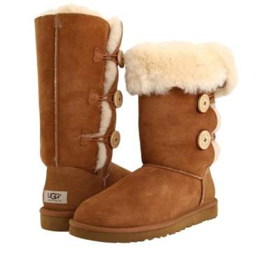
 | Каштановый | 4700 | 5000 | 5300 | 5600
 | Черный | 4700 | 5000 | 5300 | 5600
 | Шоколадный | 4700 | 5000 | 5300 | 5600
 | Серый | 4700 | 5000 | 5300 | 5600
 | Темно-синий | 4700 | 5000 | 5300 | 5600
 | Песочный | 4700 | 5000 | 5300 | 5600
Женские UGG Classic Mini - Мини угги классические (размеры 36-40)
 | Каштановый | 3800 | 4100 | 4400 | 4700
 | Черный | 3800 | 4100 | 4400 | 4700
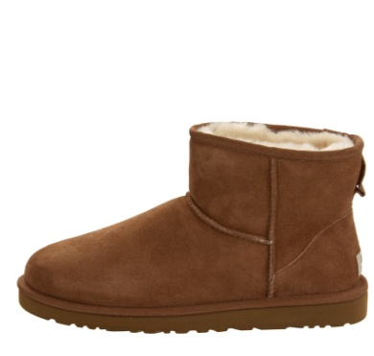
 | Шоколадный | 3800 | 4100 | 4400 | 4700
 | Серый | 3800 | 4100 | 4400 | 4700
 | Темно-синий | 3800 | 4100 | 4400 | 4700
 | Песочный | 3800 | 4100 | 4400 | 4700
 | Томатный | 4000 | 4300 | 4600 | 4900
 | Аква | 4000 | 4300 | 4600 | 4900
 | Ярко-синий | 4000 | 4300 | 4600 | 4900
Женские UGG Bailey Button Mini - Мини угги с пуговицей (размеры 36-40)
 | Каштановый | 3800 | 4100 | 4400 | 4700
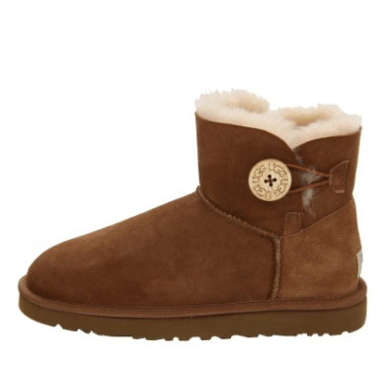
 | Черный | 3800 | 4100 | 4400 | 4700
 | Шоколадный | 3800 | 4100 | 4400 | 4700
 | Серый | 3800 | 4100 | 4400 | 4700
 | Темно-синий | 3800 | 4100 | 4400 | 4700
 | Песочный | 3800 | 4100 | 4400 | 4700
 | Розовый | 4000 | 4300 | 4600 | 4900
 | Ярко-синий | 4000 | 4300 | 4600 | 4900
Женские UGG Bailey Button Mini Bling - Мини угги с пуговицей-стразой (размеры 36-40)
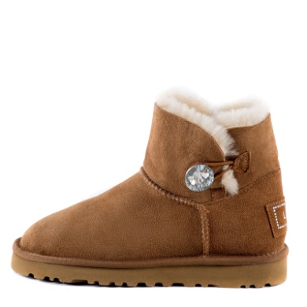
 | Каштановый | 4300 | 4600 | 4900 | 5200
 | Черный | 4300 | 4600 | 4900 | 5200
 | Шоколадный | 4300 | 4600 | 4900 | 5200
 | Серый | 4300 | 4600 | 4900 | 5200
 | Темно-синий | 4300 | 4600 | 4900 | 5200
Женские UGG Fox Fur Mini - Угги с мехом лисы (размеры 36-40)
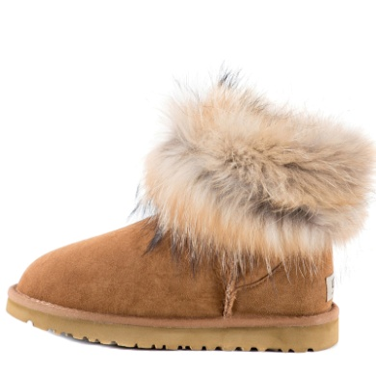
 | Каштановый | 5200 | 5500 | 5800 | 6100
 | Шоколадный | 5200 | 5500 | 5800 | 6100
 | Черный | 5200 | 5500 | 5800 | 6100
 | Серый | 5200 | 5500 | 5800 | 6100
 | Песочный | 5200 | 5500 | 5800 | 6100
Женские UGG Classic Short Dylyn - Угги с ремешком (размеры 36-40)
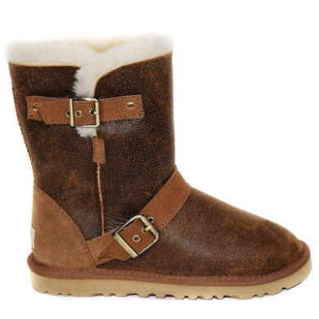 | Каштановый | 5200 | 5500 | 5800 | 6100
 | Черный | 5200 | 5500 | 5800 | 6100
Женские UGG Classic Short Blaise - Угги с молнией (размеры 36-40)
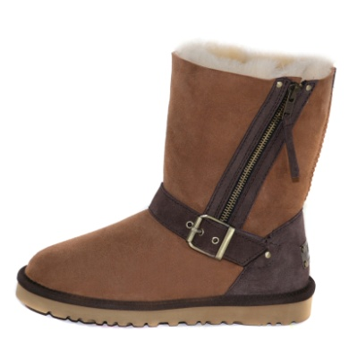 | Каштановый | 5200 | 5500 | 5800 | 6100
 | Черный | 5200 | 5500 | 5800 | 6100
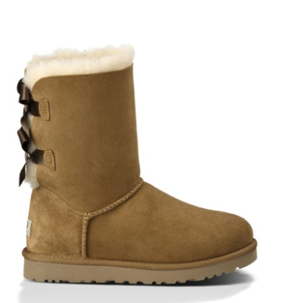
Женские UGG Bailey Bow - Угги с лентами (размеры 36-40)
 | Каштановый | 4600 | 4900 | 5200 | 5500
 | Черный | 4600 | 4900 | 5200 | 5500
 | Серый | 4600 | 4900 | 5200 | 5500
 | Темно-синий | 4600 | 4900 | 5200 | 5500
 | Розовый | 4600 | 4900 | 5200 | 5500
 | Пурпурный | 4600 | 4900 | 5200 | 5500
Женские UGG Jimmy Choo Mandah - Угги Джимми Чу со стразами (размеры 36-40)
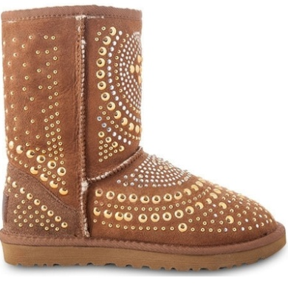 | Каштановый | 5200 | 5500 | 5800 | 6100
 | Черный | 5200 | 5500 | 5800 | 6100
Женские UGG Jimmy Choo Starlit - Угги Джимми Чу со звездами (размеры 36-40)
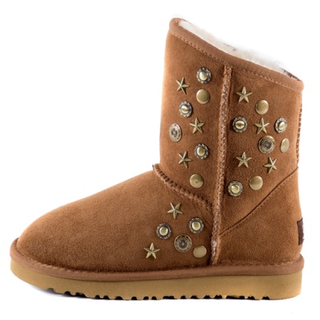
 | Каштановый | 5200 | 5500 | 5800 | 6100
 | Черный | 5200 | 5500 | 5800 | 6100
 | Шоколадный | 5200 | 5500 | 5800 | 6100
 | Темно-синий | 5200 | 5500 | 5800 | 6100
Женские UGG Jimmy Choo Starlit - Угги Джимми Чу со звездами обливные (размеры 36-40)
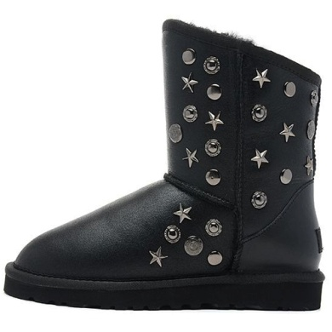
 | Черный | 5500 | 5800 | 6100 | 6400
 | Шоколадный | 5500 | 5800 | 6100 | 6400
 | Темно-золотой | 5500 | 5800 | 6100 | 6400
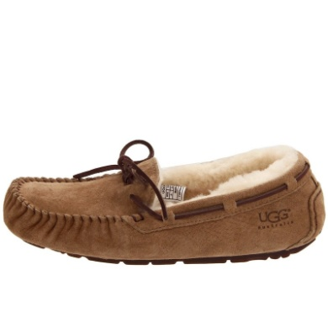
Женские UGG Dacota - Мокасины (размеры 36-40)
 | Каштановый | 4100 | 4400 | 4700 | 5000
 | Черный | 4100 | 4400 | 4700 | 5000
 | Шоколадный | 4100 | 4400 | 4700 | 5000
 | Серый | 4100 | 4400 | 4700 | 5000
 | Темно-синий | 4100 | 4400 | 4700 | 5000
 | Песочный | 4100 | 4400 | 4700 | 5000

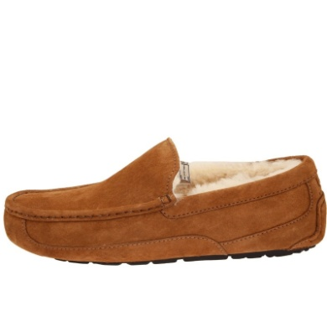
МУЖСКИЕ МОДЕЛИ
Мужские UGG Ascot - Мокасины (размеры 41-45)
 | Каштановый | 4400 | 4700 | 5000 | 5300
 | Черный | 4400 | 4700 | 5000 | 5300
 | Шоколадный | 4400 | 4700 | 5000 | 5300
 | Серый | 4400 | 4700 | 5000 | 5300
 | Песочный | 4400 | 4700 | 5000 | 5300
Мужские UGG Classic Mini - Мини угги классические (размеры 40-45)
 | Каштановый | 4600 | 4900 | 5200 | 5500
 | Черный | 4600 | 4900 | 5200 | 5500
 | Шоколадный | 4600 | 4900 | 5200 | 5500
 | Серый | 4600 | 4900 | 5200 | 5500
 | Песочный | 4600 | 4900 | 5200 | 5500
Мужские UGG Classic Short - Классические угги (размеры 40-45)
 | Каштановый | 4900 | 5200 | 5500 | 5800
 | Черный | 4900 | 5200 | 5500 | 5800
 | Шоколадный | 4900 | 5200 | 5500 | 5800
 | Серый | 4900 | 5200 | 5500 | 5800
Мужские UGG Classic Short Metallic - Классические обливные угги (размеры 40-45)
 | Черный | 5200 | 5500 | 5800 | 6100
 | Шоколадный | 5200 | 5500 | 5800 | 6100
 | Серый | 5200 | 5500 | 5800 | 6100
Мужские UGG Classic Short Bomber - Классические угги "бомберы" (размеры 40-45)
 | Каштановый | 5500 | 5800 | 6100 | 6400
Мужские UGG Neumel - Ботинки (размеры 40-45)
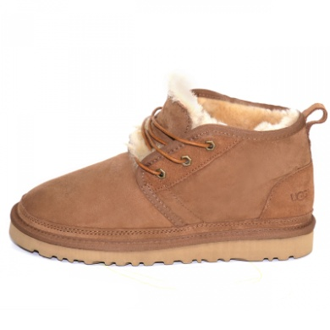
 | Каштановый | 4900 | 5200 | 5500 | 5800
 | Черный | 4900 | 5200 | 5500 | 5800
 | Шоколадный | 4900 | 5200 | 5500 | 5800
ДЕТСКИЕ МОДЕЛИ
Детские UGG Classic Short - Классические угги (размеры 28-34)
 | Каштановый | 3600 | 3900 | 4200 | 4500
 | Черный | 3600 | 3900 | 4200 | 4500
 | Шоколадный | 3600 | 3900 | 4200 | 4500
 | Серый | 3600 | 3900 | 4200 | 4500
 | Темно-синий | 3600 | 3900 | 4200 | 4500
 | Розовый | 3600 | 3900 | 4200 | 4500
Детские UGG Bailey Button - Классические угги с пуговицей (размеры 24-34)
 | Каштановый | 3600 | 3900 | 4200 | 4500
 | Черный | 3600 | 3900 | 4200 | 4500
 | Шоколадный | 3600 | 3900 | 4200 | 4500
 | Серый | 3600 | 3900 | 4200 | 4500
 | Темно-синий | 3600 | 3900 | 4200 | 4500
 | Розовый | 3600 | 3900 | 4200 | 4500
Детские UGG Erin - Пинетки (размеры S,M,L)
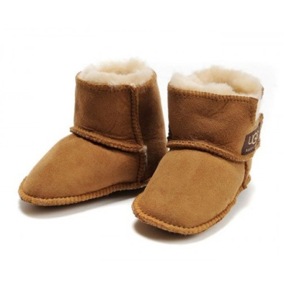
 | Каштановый | 1700 | 2000 | 2300 | 2600
 | Черный | 1700 | 2000 | 2300 | 2600
 | Шоколадный | 1700 | 2000 | 2300 | 2600
 | Серый | 1700 | 2000 | 2300 | 2600
Угги UZR
Женсике UZR Classic Short - Классические угги UZR (размеры 36-41)
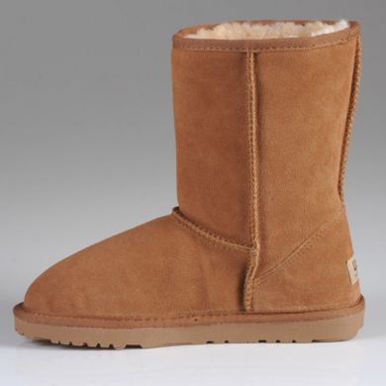
 | Каштановый | 3400 | 3700 | 4000 | 4300
 | Черный | 3400 | 3700 | 4000 | 4300
 | Шоколадный | 3400 | 3700 | 4000 | 4300
 | Серый | 3400 | 3700 | 4000 | 4300
 | Песочный | 3400 | 3700 | 4000 | 4300
 | Розовый | 3400 | 3700 | 4000 | 4300
Мужские UZR Classic Short - Классические угги UZR (размеры 40-44)
 | Каштановый | 3700 | 4000 | 4300 | 4600
 | Черный | 3700 | 4000 | 4300 | 4600
 | Шоколадный | 3700 | 4000 | 4300 | 4600
 | Серый | 3700 | 4000 | 4300 | 4600

